35
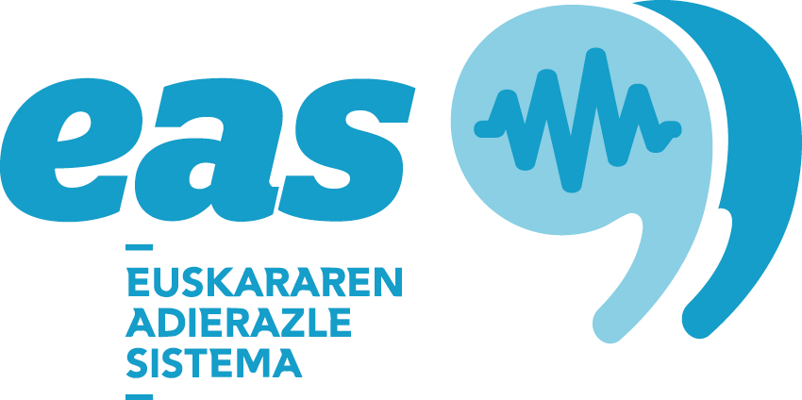

Udal zerbitzuetako langileekin erabiltzen den hizkuntza. Euskal Herria, 1996-2016 (%)

 |  | 2016 | 2011 | 2006 | 2001 | 1996
Euskal Herria | Beti euskaraz | 13.1 | 12.5 | 11.2 | 11.5 | 11.8
 | Euskaraz erdaraz baino gehiago | 3.9 | 3.6 | 3 | 2.4 | 2.5
 | Euskaraz erdaraz beste | 3.6 | 3.4 | 3.7 | 2.8 | 4.2
 | Euskaraz erdaraz baino gutxiago | 5.3 | 4.7 | 4.4 | 3.6 | 3.3
 | Beti erdaraz | 74.2 | 75.9 | 77.7 | 79.8 | 78.3
EAE | Beti euskaraz | 17.1 | 16.1 | 14.3 | 13.9 | 13.8
 | Euskaraz erdaraz baino gehiago | 4.8 | 4.6 | 3.6 | 3 | 2.9
 | Euskaraz erdaraz beste | 3.9 | 4 | 4.2 | 3.2 | 4.9
 | Euskaraz erdaraz baino gutxiago | 6 | 5.5 | 5.1 | 3.9 | 3.6
 | Beti erdaraz | 68.1 | 69.8 | 72.7 | 76.1 | 74.7
Nafarroa | Beti euskaraz | 4.5 | 4.4 | 3.5 | 5.5 | 4.5
 | Euskaraz erdaraz baino gehiago | 1.6 | 0.4 | 0.7 | 0.4 | 0.7
 | Euskaraz erdaraz beste | 2.6 | 1.4 | 1.4 | 0.8 | 0.9
 | Euskaraz erdaraz baino gutxiago | 3.5 | 2.3 | 1.3 | 1.8 | 1.6
 | Beti erdaraz | 87.8 | 91.4 | 93 | 91.5 | 92.2
Iparraldea | Beti euskaraz | 2.5 | 2.7 | 2.9 | 3.9 | 8.1
 | Euskaraz erdaraz baino gehiago | 2 | 2.6 | 2.4 | 1.7 | 1.9
 | Euskaraz erdaraz beste | 3.5 | 3.1 | 5 | 3.4 | 4.5
 | Euskaraz erdaraz baino gutxiago | 4 | 4 | 5.6 | 4.9 | 3.8
 | Beti erdaraz | 88 | 87.7 | 84.1 | 86 | 81.8
Araba/Álava | Beti euskaraz | 3.4 | 2.4 | 2 | 1.4 | 1.6
 | Euskaraz erdaraz baino gehiago | 3 | 1.9 | 1 | 0.7 | 1.2
 | Euskaraz erdaraz beste | 4.3 | 3.5 | 2.6 | 2.1 | 1.9
 | Euskaraz erdaraz baino gutxiago | 5.4 | 5.2 | 2 | 3.2 | 2.2
 | Beti erdaraz | 83.9 | 86.9 | 92.5 | 92.5 | 93.1
Bizkaia | Beti euskaraz | 10.5 | 11.4 | 8.4 | 7.5 | 9.1
 | Euskaraz erdaraz baino gehiago | 3.3 | 2.3 | 3.5 | 2.3 | 1.3
 | Euskaraz erdaraz beste | 3.7 | 2.6 | 3.3 | 2.6 | 3.8
 | Euskaraz erdaraz baino gutxiago | 6 | 5.1 | 4.1 | 4 | 3
 | Beti erdaraz | 76.4 | 78.6 | 80.6 | 83.6 | 82.8
Gipuzkoa | Beti euskaraz | 33.5 | 29.8 | 29.6 | 32.7 | 26.4
 | Euskaraz erdaraz baino gehiago | 8.1 | 9.6 | 5 | 5.3 | 6.3
 | Euskaraz erdaraz beste | 4.1 | 6.5 | 6.4 | 4.9 | 8
 | Euskaraz erdaraz baino gutxiago | 6.1 | 6.2 | 8.2 | 4 | 5.2
 | Beti erdaraz | 48.2 | 47.9 | 50.8 | 53.1 | 54.1
Lapurdi | Beti euskaraz | 1.4 | 1.1 | 0.7 | 2 | 4.4
 | Euskaraz erdaraz baino gehiago | 1.2 | 1.7 | 0.7 | 0.9 | 0.8
 | Euskaraz erdaraz beste | 3.1 | 2.1 | 3.7 | 2.4 | 0
 | Euskaraz erdaraz baino gutxiago | 3.5 | 2.6 | 5 | 3.5 | 2.9
 | Beti erdaraz | 90.8 | 92.4 | 90 | 91.2 | 88.9
Nafarroa Beherea / Zuberoa | Beti euskaraz | 9.4 | 11.8 | 14.2 | 14.4 | 23.5
 | Euskaraz erdaraz baino gehiago | 6.6 | 7.8 | 12 | 6.2 | 6.3
 | Euskaraz erdaraz beste | 6.2 | 8.8 | 12.4 | 9.3 | 10.7
 | Euskaraz erdaraz baino gutxiago | 7.3 | 12.1 | 9.3 | 12.4 | 7.6
 | Beti erdaraz | 70.4 | 59.5 | 52.1 | 57.7 | 51.9

Iturria: Inkesta Soziolinguistikoa

